상품제안서
샤오미 고정밀 드라이버세트 | 상품코드: F02238

 |  |  |  |  |  |  | 02-412-0044 | www.easy1.co.kr
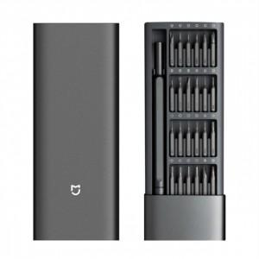

【상세/제작정보】 | 독일명품 wiha와 샤오미의 만남

【인쇄/포장옵션】 | 레이저, 개별인쇄 / 포장지포장

【공급단가】 | 수량 | 100~ | 300~ | 500~ | 1,000~ | 3,000~
*VAT별도 | 단가 | 23,800원 | 23,400원 | 22,600원 | 22,000원 | 21,800원

【상품 URL】 | https://dev.easy1.co.kr:443/src/goods_detail.php?gdno=2238

